Sheet1
1.GW社員がログインする
2.従業員一覧画面で既存GW社員の個人情報詳細の閲覧、更新が可能
3.人事用パスワードでログインしている場合は社員の給与情報を閲覧可能 |  | ※給与情報の閲覧可否以外に一般と人事とでできることを確認（新規登録や削除、編集に制限があるか）
4.社員の新規登録、削除が可能
5.年間採用一覧画面では年度毎の採用実績を確認できる

【画面毎の機能】
■ログイン画面
パスワード入力後にログインボタン押下で従業員一覧画面に遷移する
予め決められたパスワード以外ではログインできない
パスワードは「一般用」と「人事用」の2種類

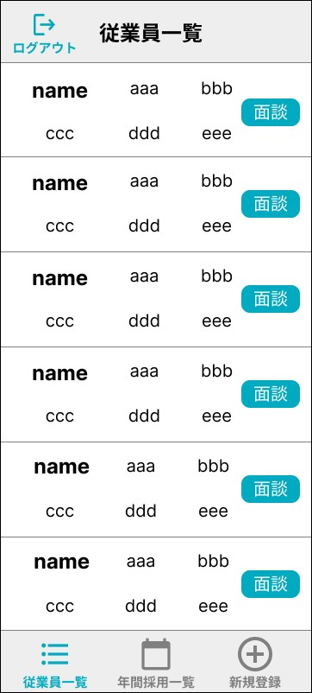
■従業員一覧画面 |  |  | 従業員一覧イメージ
リスト表示
リストに表示する情報はWebシステムを元に、必要なものだけ抜粋 | ※表示項目は要確認
初期表示は全件表示
従業員の絞り込み検索が可能（条件はリストで表示されている項目）
リストの各要素の面談メモボタン押下で対象者の面談メモ画面に遷移する
（フッター）新規登録ボタン押下で新規登録画面に遷移する
（フッター）年間採用一覧ボタン押下で年間採用一覧画面に遷移する
従業員のリストアイテムをタップすると、対象者の従業員情報画面に遷移する |  | ※一般と人事で閲覧用と編集用の画面に分岐？
（ヘッダー）ログアウトボタン押下でログイン画面に遷移する

■従業員情報画面（閲覧用・編集用）
従業員一覧画面で選択された従業員の詳細情報が表示される
一般ログインは閲覧用、人事ログインは編集用のページがそれぞれ表示される |  | ※一般ログインでも編集可能とする場合はページを1つにする（要確認）
情報として表示する項目はWebシステムを元に、必要なものだけ抜粋
更新ボタン押下でDBに編集内容が反映される（編集）
削除ボタン押下でDBから対象者を削除する（編集）
キャンセルボタン押下で入力内容を破棄して従業員一覧画面に遷移する
閲覧用ページの場合は更新も削除もできない
（ヘッダー）戻るボタン押下で従業員一覧画面に遷移する
フッター無し

■年間採用一覧画面
年度ごとの採用数一覧を表示
ドロップボックスで年度の切り替えが可能
全体、応募区分毎で月毎の目標/実績/差異での表
（フッター）従業員一覧ボタン押下で従業員一覧画面に遷移
（フッター）新規登録ボタンは非表示

■面談メモ画面
対象者の面談メモの作成、更新をする
更新ボタン押下でDBに編集内容が反映される
キャンセルボタン押下で入力内容を破棄して従業員一覧画面に遷移する
（ヘッダー）戻るボタン押下で従業員一覧画面に遷移する
フッター無し

